2024_02_data
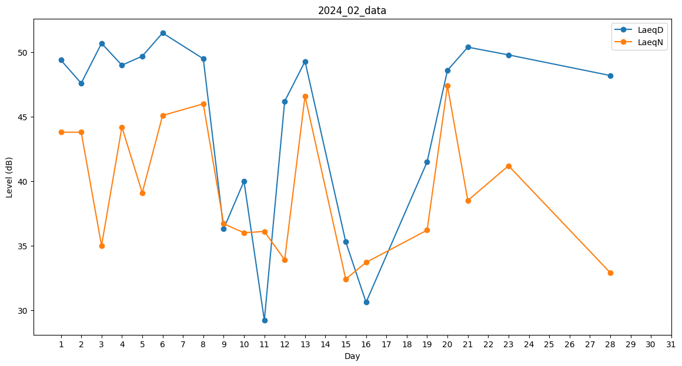
Day | LaeqD | LaeqN
1 | 49.4 | 43.8
2 | 47.6 | 43.8
3 | 50.7 | 35
4 | 49 | 44.2
5 | 49.7 | 39.1
6 | 51.5 | 45.1
7 | 47.9 | 0
8 | 49.5 | 46
9 | 36.3 | 36.7
10 | 40 | 36
11 | 29.2 | 36.1
12 | 46.2 | 33.9
13 | 49.3 | 46.6
14 | 45.3 | 0
15 | 35.3 | 32.4
16 | 30.6 | 33.7
17 | 48.4 | 0
18 | 49.9 | 0
19 | 41.5 | 36.2
20 | 48.6 | 47.4
21 | 50.4 | 38.5
22 | 0 | 34.3
23 | 49.8 | 41.2
24 | 48.4 | 0
25 | 34.2 | 0
26 | 0 | 35.1
27 | 35.8 | 0
28 | 48.2 | 32.9
29 | 45.3 | 0

